Preview
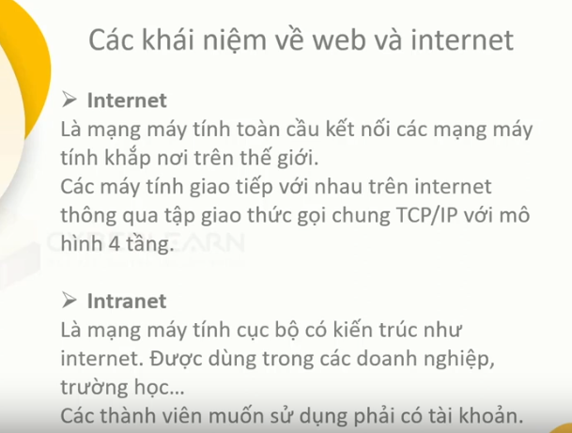

 | EX: VNPT,FPT,…

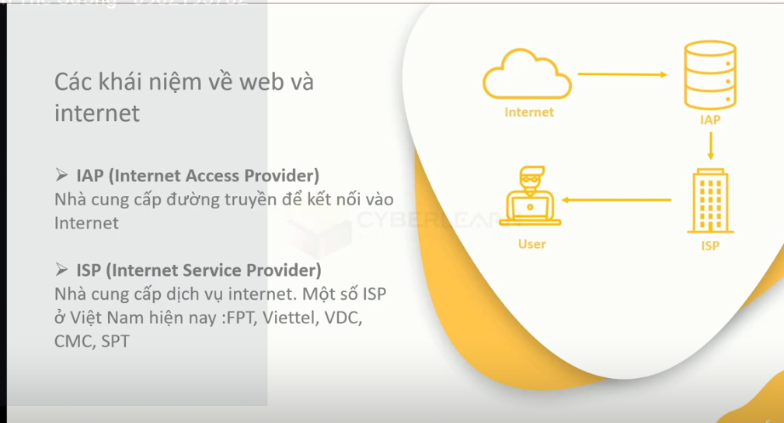

 |  | EX: Các nhà cung cấp gói cước internet, gói cước để xem tivi,…

 |  | Nhà cung cấp IAP có thể bao gồm lun ISP(fpt,viettel,..)

 |  | Một số công ty không có cơ sở vật chất(những đường
 |  | truyền cáp mạng ngầm dưới biển để kết nối vs mạng quốc tế)
 |  | thì họ sẽ mua(thuê) đường dây của nhà cung cấp IAP và bán các
 |  | gói dịch vụ cho người dùng nên họ được gọi là ISP.

 |  | Ngoài ra, ISP còn cung cấp các dịch vụ liên quan đến lưu trữ server.
 |  | (hosting,web server…)

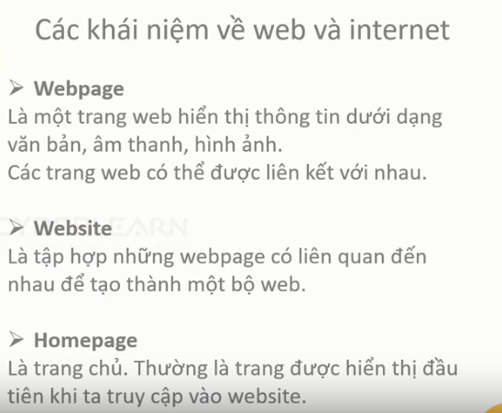
 |  | Webpage là những trang con(trừ trang chủ)

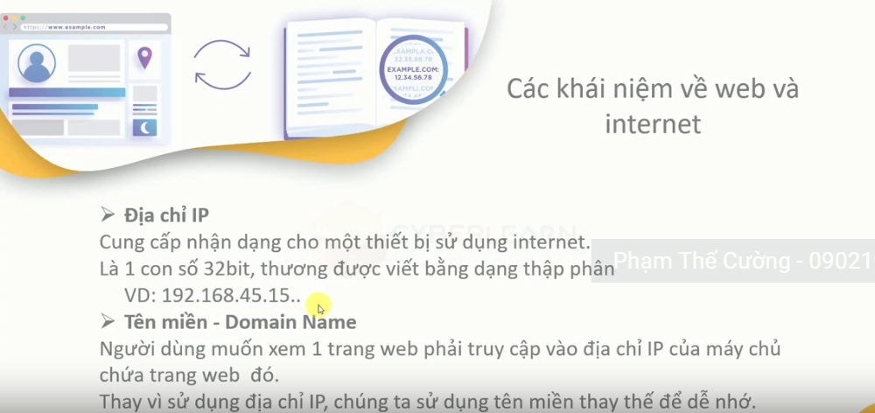

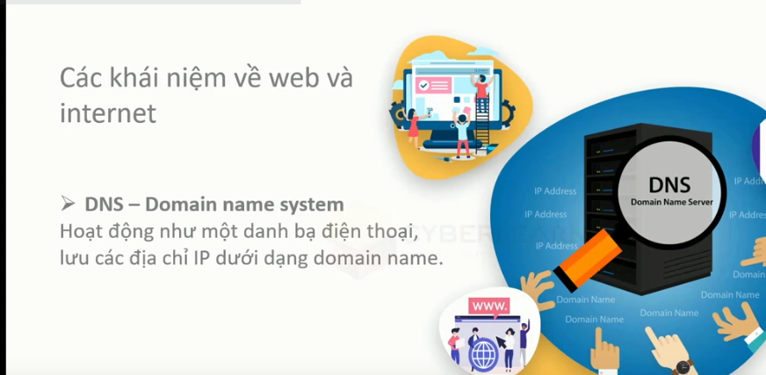

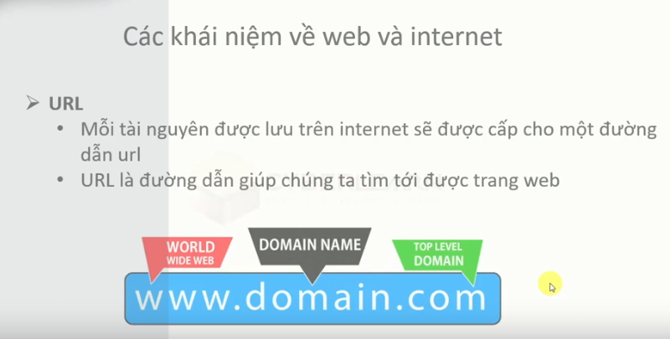

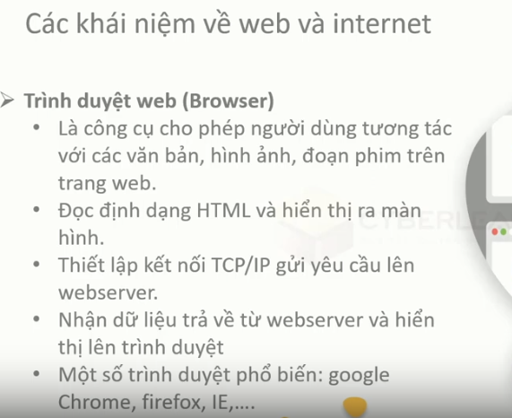

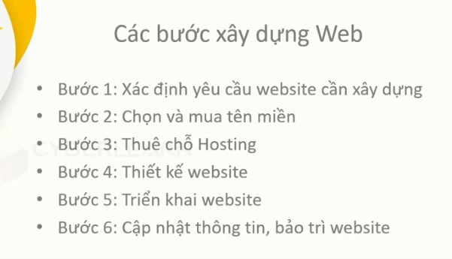
 |  |  | Deloy website tức là đẩy toàn bộ source code lên trên hosting

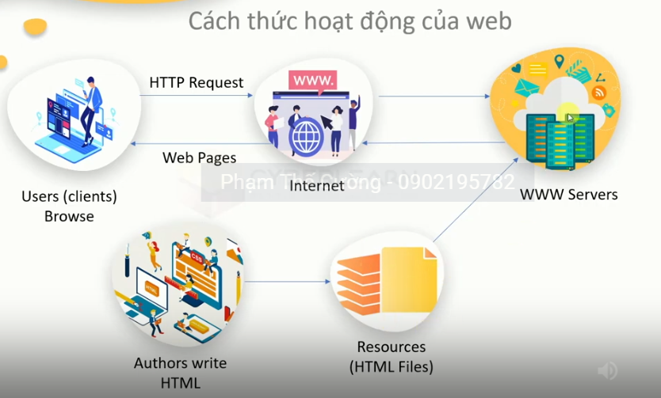

Thẻ head giúp khai bao thông tin thêm cho trang web.Trình duyệt web(google,IE,..) sẽ đọc thông tin của thẻ head, còn user thì không.
Trong thẻ head có:

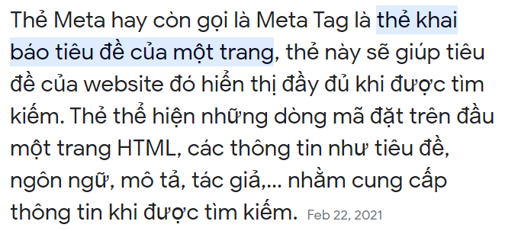

Tạo table nhanh bằng cú pháp emmet: (ví dụ dưới tạo 1 hàng với 2 ô): tr>td*2: dấu ngoặc > thẻ hiện mối quan hệ cha con giữa thẻ cha tr và thẻ con td.

phân biệt loại phần tử inline và block

note
